INFO CONCON
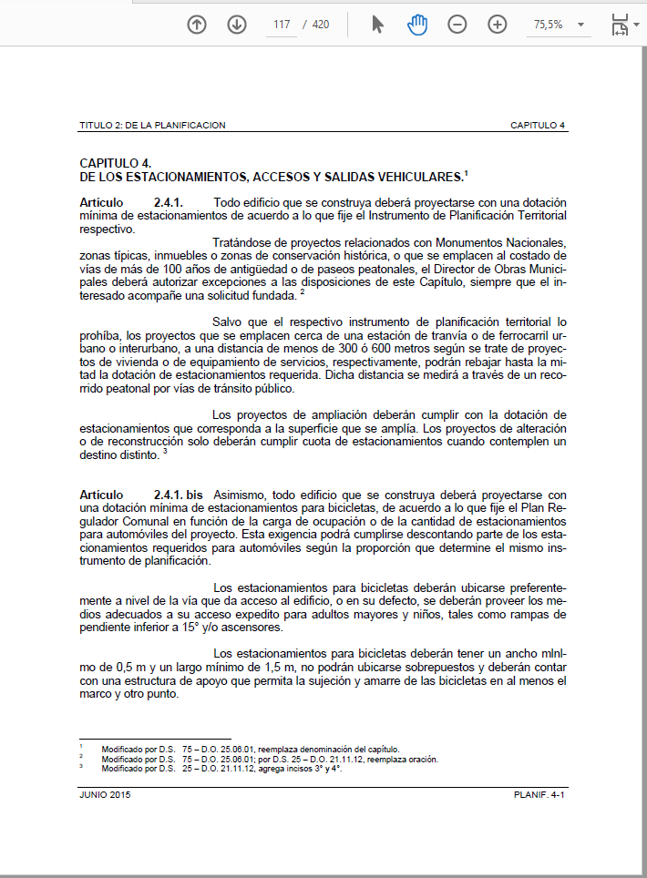

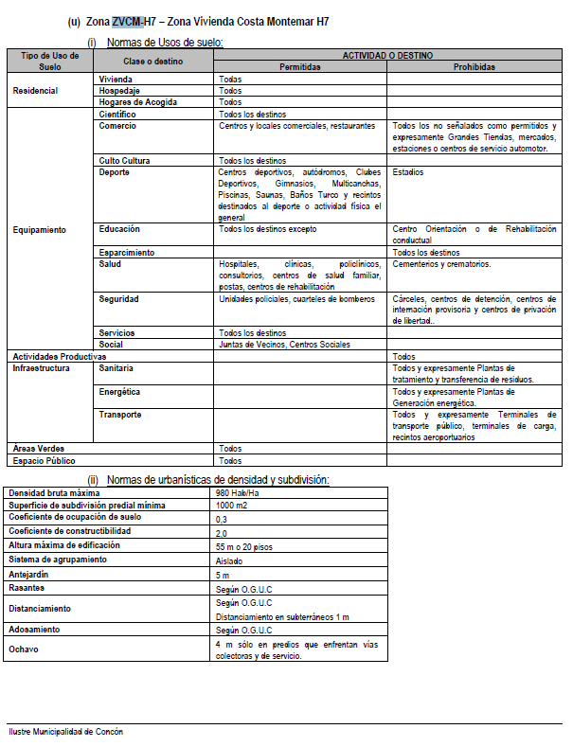

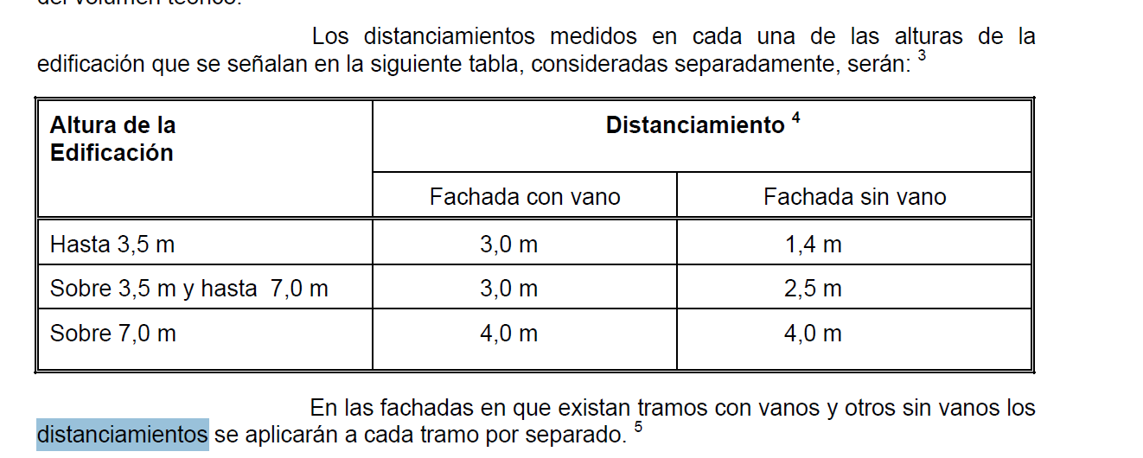

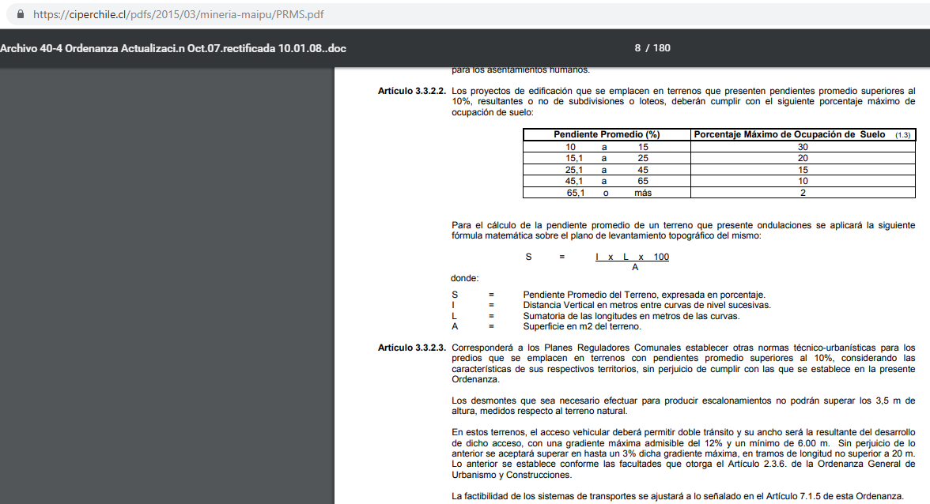

sumatorio longuitudes en metros de las curvas | 3184.32

s=(IxLx100)/A | 29.972891566

INFO COMERCIAL
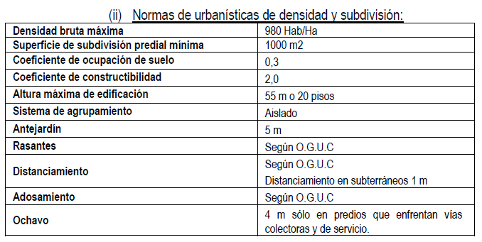
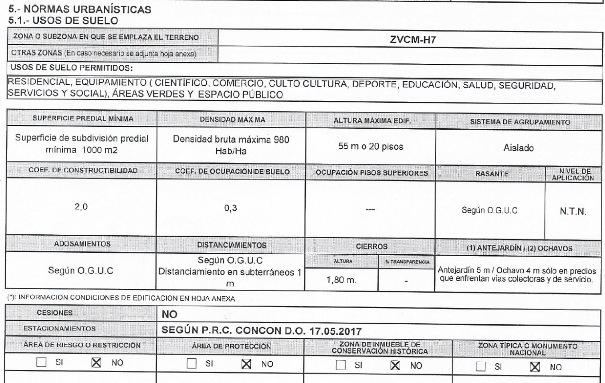

CIP

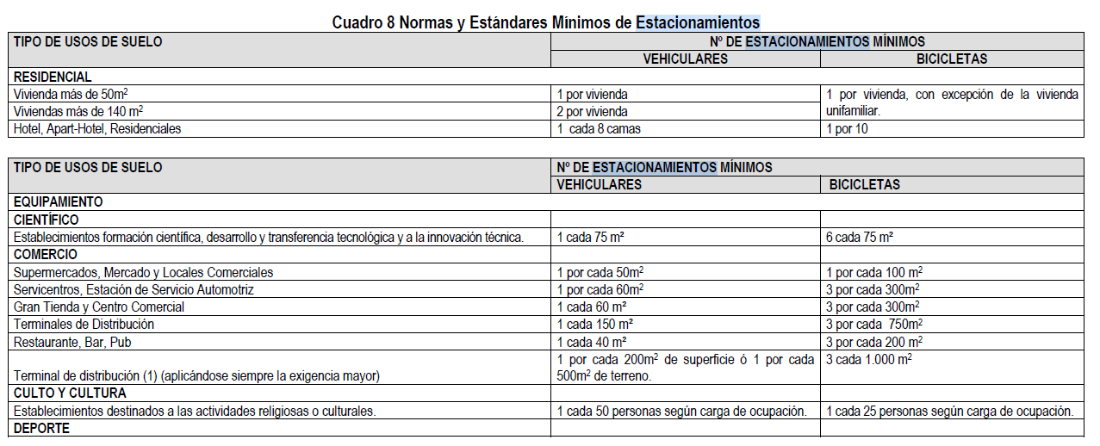
 | 237.32
 | 277.59
 | 0

 | 514.91

1 por cada 50m2 | 10.2982 | 10

1 por cada 100m2 | 5.1491 | 5

